Solicitud gráfica
 | Área: | Matemáticas |  |  | Fecha:
 | Grado: | 7 |  |  | 2016-01-26
 | Título del tema: | Las aplicaciones de la proporcionalidad |  |  | ¿Cuaderno de estudio o recurso? | Recurso
 | Editor: | Adriana Ma. Pachón |  |  | Motor del recurso | M101

 | Código guión o recurso: | MA_07_08_CO_REC110 | ← Para determinar este código, visite la hoja de Ayuda
 |  |  |  |  | ESPECIFICACIÓN DE ARCHIVOS A ENTREGAR
Núm. | Archivo Shutterstock o ruta en web | Imagen para: | Tipo | Ubicación de la imagen en el recurso M101 | Nombre imagen SMALL | Tamaño imagen SMALL | Nombre imagen ZOOM | Tamaño imagen ZOOM | Descripción | Observaciones
IMG01 | Ver descripciòn | Recurso M101 | Ilustración | Contenido | MA_07_08_CO_REC110_IMG01n.png | 286 x 286 px | MA_07_08_CO_REC110_IMG01a.png | 500 x 500 px | Tabla sobre magnitudes, los colores pueden variar. Texto para la tabla: Afirmación Reparto directamente proporcional Reparto inversamente proporcional No es un reparto proporcional Justificación matemática 6 es a 15 como 20 es a 50 105 es a 20 como 10 es a 52,5 42 es a 9 como 30 es a 6,4 13 es a 4 como 75 es a 0,7 18 es a 45 como 233 es a 39 87 es a 2 como 49 es a 3,5 | 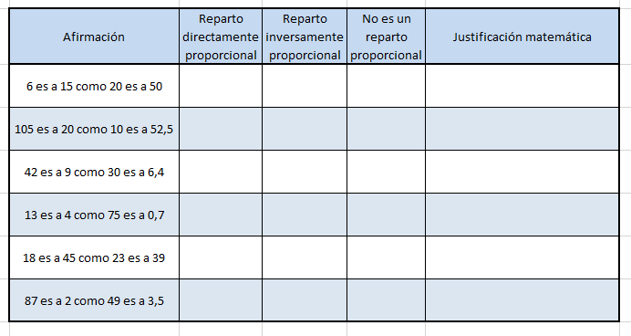
IMG02 | Ver descripciòn | Recurso M101 | Ilustración | Contenido | MA_07_08_CO_REC110_IMG02n.png | 286 x 286 px | MA_07_08_CO_REC110_IMG02a.png | 500 x 500 px | tabla de magnitudes, los colores pueden variar. Texto: Magnitud A 1 2 3 4 5 6 Magnitud B 1 12 24 48 116 132 | 